Sheet1
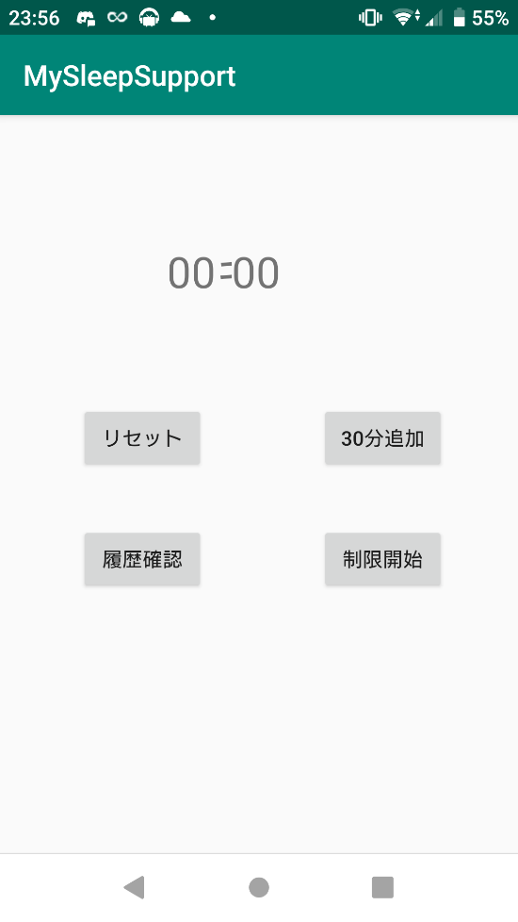
画面名
メイン画面
No. | ボタン名称 | ID | 概要
1 | 30分追加 | minit30 | 設定時間30分追加
2 | 制限開始 | Limit | 制限を開始する
3 | リセット | ResetButton | 時間設定をリセット
4 | 履歴確認 | HistoryButton | 履歴画面へ遷移

